과제1
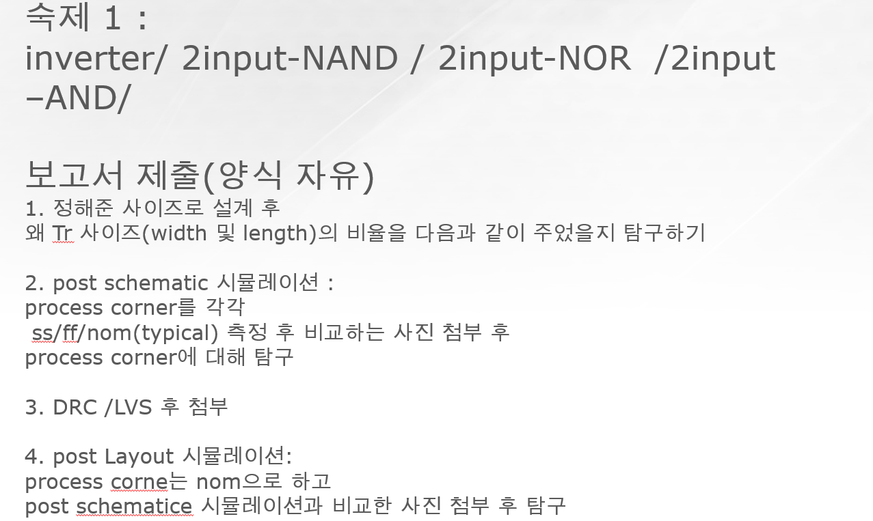
1. TR 사이즈 이유(40%) |  |  |  |  |  | 평가기준 | 우수 | O
 | 1 | 2 | 3 | 4 | 총점 |  | 보통 | △
1조 | △ | O | O | △ | 20
2조 | O | O | O | O | 40
3조 | △ | O | △ | △ | 10
4조 | O | O | O | △ | 30 | 1. sizing시 worst case에서 계산해야하는 이유
5조 | O | O | O | △ | 30 | 2. PMOS와 NMOS의 mobility 차이
6조 | △ | O | △ | △ | 10 | 3. sizing시 Pull up network와 Pull down network의 저항 고려
7조 | △ | O | △ | O | 10 | 4. sizing시 Length와 Width중 Width를 조절하는 이유
8조 | O | O | O | O | 40
9조 | △ | O | O | O | 30
10조 | △ | O | O | O | 30
11조 | △ | O | O | △ | 20
12조 | △ | O | △ | △ | 10
2. process coner(25%)
 | 1 | 2 | 3 | 총점 |  | 1. SS,FF,NOM의 속도 차이
1조 | O | O | △ | 17 |  | 2. process corner의 의미 (SS는 speed worst case, FF는 power worst case 등)
2조 | O | O | O | 25 |  | 3. Simulation값이 이론과 일치
3조 | O | O | △ | 17
4조 | O | O | △ | 17
5조 | O | △ | O | 17
6조 | O | O | O | 25
7조 | O | O | O | 25
8조 | O | O | O | 25
9조 | O | O | △ | 17
10조 | O | O | △ | 17
11조 | O | O | O | 25
12조 | O | O | O | 25
3. post layout simulation(25%)
 | 1 | 2 | 3 | 총점 |  | 1. PLS탐구 Post Schematic Simulation과 Post Layout Simulation이 차이나는 이유
1조 | O | O | O | 25 |  | 2. Parastic capacitance가 발생하는 이유
2조 | O | O | O | 25 |  | 3. Simulation 결과가 이론과 일치하는지
3조 | O | O | O | 25
4조 | O | △ | O | 17
5조 | O | O | O | 25
6조 | O | △ | O | 17
7조 | O | △ | O | 17
8조 | O | O | O | 25
9조 | O | △ | O | 17
10조 | O | △ | O | 17
11조 | O | O | O | 25
12조 | O | △ | O | 17

4. 보고서 완성도(10%)
 | 총점
1조 | 7
2조 | 9
3조 | 8
4조 | 7
5조 | 8
6조 | 8
7조 | 7
8조 | 10
9조 | 9
10조 | 8
11조 | 8
12조 | 0

5. 과제 총점
 | 총점 | 등수
1조 | 69 | 8
2조 | 99 | 2
3조 | 60 | 9
4조 | 71 | 7
5조 | 80 | 3
6조 | 60 | 9
7조 | 59 | 11
8조 | 100 | 1
9조 | 73 | 5
10조 | 72 | 6
11조 | 78 | 4
12조 | 52 | 12

